Sheet2
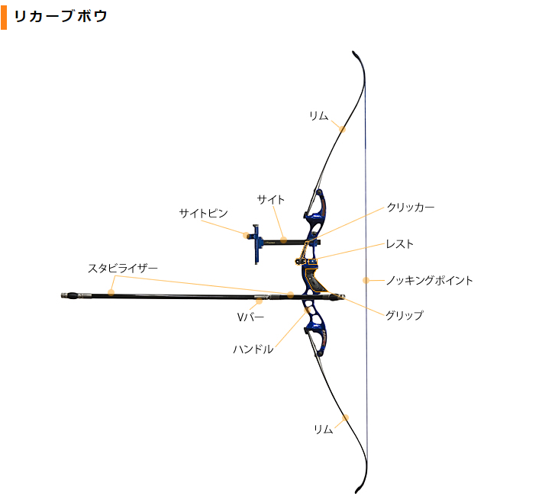
2023年度お勧め弓具購入リスト（参考）
まずは、ハンドル＋サイト＋プランジャー＋ボウスタンド＋弦＋矢（ポイント、羽、ノック）＋ボウケースを揃える 6月中目処 総額：約40,000円～230,000円 消耗品以外は自分の好みに合ったものを選ぶ事が大事で、あとから後悔しても再購入はほぼしない。 ※人により、サイズが異なるため、指導者、先輩に必ず相談してから購入すること！ 高いから当たるわけではなく、９０％は自分次第 ※上達するに連れ、矢などの消耗品はグレードアップが必要 ※半年後を目安に、新たにスタビライザーセット、クリッカー、矢の購入が必要（5～8万円程度） ※1年後にはリム（5万～11万）の購入も必要です。 ※上達の度合いに合わせてコーチから追加購入品をお願いします。（中古品で補う場合もあります） ※高価な道具となるので、親に感謝し、大事に扱ってください。10年使うことも可能です。 ※オンラインショップによって在庫がない場合、取り寄せとなります。シブヤアーチェリー、JPアーチェリー、ダイナスティーアーチェリーのいずれかで揃えるようにしてください。 ※リムは各校にあるものか、各校でレンタルして下さい。
オンラインショップ |  |  | シブヤアーチェリー |  | https://www.shibuya-online.com/ | ポイント還元システム ※溜まったポイントは次回以降使用できるが、初回購入時は価格分支払う
 |  |  | JPアーチェリー |  | https://archery.cart.fc2.com/ | ポイントなし
 |  |  | ダイナスティーアーチェリー |  | https://www.archery.official-dynasty.com/ | ポイント還元システム ※溜まったポイントは次回以降使用できるが、初回購入時は価格分支払う
以下のリストから選び、A～Lまでを必要数購入してください。（その他にも色んな種類がありますが、リストにないものはコーチに相談してください）
 |  | 購入品 | 購入数 | 金額 ランク | シブヤアーチェリー |  |  |  | JPアーチェリー
 |  |  |  |  | 品名 | 価格 | ポイント | ポイント差し引き後 | 品名 | 価格
弓具 | A | ハンドル RH（右射ち用）25" | 1 | ① | KAP ARCHERY ウィンストーム H25 | ¥21,120 | ¥211 | ¥20,909 | W&W/KAP Winstormハンドル | ¥12,800
 |  |  |  | ② |  |  |  | ¥0 | W&W/WNS DELTA LX ハンドル | ¥21,800
 |  |  |  | ③ |  |  |  | ¥0 | W&W/WNS DELTA NX ハンドル | ¥28,800
 |  |  |  | ④ |  |  |  | ¥0 | W&W/WNS フォージドエリートα ハンドル | ¥38,800
 |  |  |  | ⑤ |  |  |  | ¥0 | HOYT GP ALERO 25" ハンドル | ¥48,000
 |  |  |  | ⑥ | HOYT グランプリ イグザクト H25 | ¥52,800 | ¥528 | ¥52,272
 |  |  |  | ⑦ | NEW WINEX 2021 H25 | ¥75,900 | ¥10,120 | ¥65,780 | WIN&WIN WINEX ハンドル 2021 | ¥59,800
 |  |  |  | ⑧ | HOYT グランプリ アルコス H25 | ¥74,800 | ¥14,020 | ¥60,780 | HOYT GP ARCOS 25" ハンドル | ¥59,800
 |  |  |  | ⑨ | WIAWIS CX7 H25 | ¥107,250 | ¥14,300 | ¥92,950 | WIN&WIN WIAWIS CX7 ハンドル | ¥78,800
 |  |  |  | ⑩ |  |  |  | ¥0 | FIVICS TITAN-NX ハンドル | ¥96,800
 |  |  |  | ⑪ | MK ARCHERY X-ONハンドルH25 | ¥102,080 | ¥1,020 | ¥101,060 | MK SD ハンドル | ¥119,800
 |  |  |  | ⑫ | INNO CXT H25 | ¥133,650 | ¥17,820 | ¥115,830 | WIN&WIN INNO CXTハンドル | ¥91,800
 |  |  |  | ⑬ | WIAWIS ATF-X H25 | ¥119,625 | ¥15,950 | ¥103,675 | WIN&WIN ATF-X ハンドル | ¥92,800
 |  |  |  | ⑭ | HOYT グランプリ エクシード | ¥136,400 | ¥25,570 | ¥110,830 | HOYT Xceed ハンドル | ¥111,800
 |  |  |  | ⑮ | MK ARCHERY MK S H25 | ¥132,000 | ¥19,800 | ¥112,200 | MK S ハンドル | ¥119,800
 | B | サイト RH（右射ち用） | 1 | ① |  |  |  | ¥0 | AVALON TEC ONE カーボンサイト | ¥8,200
 |  |  |  | ② | SHIBUYA デュアルクリックサイト | ¥17,600 | ¥176 | ¥17,424 | SHIBUYA デュアルクリックSサイト | ¥14,800
 |  |  |  | ③ | ULTIMA RCⅢ 520 カーボンサイト | ¥36,960 | ¥369 | ¥36,591 | SHIBUYA アルティマ PRO 520カーボンサイト | ¥49,800
 | C | プランジャー | 1 | ① |  |  |  | ¥0 | AVALON マイクロプランジャー | ¥2,400
 |  |  |  | ② | SHIBUYA DXプランジャー | ¥3,520 | ¥35 | ¥3,485 | SHIBUYA DXプランジャー | ¥2,800
 |  |  |  | ③ | Beiter プランジャー 5/16 | ¥20,240 | ¥3,790 | ¥16,450 | Beiter プランジャー | ¥15,800
 | D | ボウスタンド | 1 | ① |  |  |  | ¥0 | WNS S-AT ボウスタンド | ¥2,800
 |  |  |  | ② | WNS S-AL ボウスタンド | ¥4,290 | ¥42 | ¥4,248 | W&W/WNS S-AL ボウスタンド | ¥4,200
 |  |  |  | ③ | FIVICS オートマチックボウスタンド ショート | ¥15,840 | ¥1,584 | ¥14,256
 | E | ボウケース ハードかソフトを選んでください （ソフトケースは自転車通学に適す） | 1 | ハード① |  |  |  | ¥0 | 舘林 TX-2000 アーチェリーケース | ¥24,800
 |  |  |  | ハード② | SHIBUYA RBT-1000EXケース NEWモデル | ¥29,040 | ¥290 | ¥28,750
 |  |  |  | ハード③ | SHIBUYA TRANSPORTER 56.5L | ¥33,440 | ¥334 | ¥33,106
 |  |  |  | ソフト① |  |  |  | ¥0 | Legend アルテミス バックパック | ¥8,200
 |  |  |  | ソフト② | AVALON クラシックバックパック | ¥13,200 | ¥132 | ¥13,068 | AVALON クラシック バックパック | ¥9,200
 |  |  |  | ソフト③ | LEGEND ストリームライン2 アーチェリーバックパック | ¥10,120 | ¥101 | ¥10,019
 |  |  |  | ソフト④ | EASTON CLUB-XT リカーブパック | ¥15,840 | ¥158 | ¥15,682
 | F | ストリンガー （弦を張るためのものです） | 1 |  | Sherwood ストリンガー | ¥1,056 | ¥10 | ¥1,046
消耗品 | G | 弦 | 1 | セット①、② | FLEX ダクロンストリング 68インチ | ¥1,936 | ¥19 | ¥1,917 | AVALON A3 ダクロン弦 68インチ | ¥720
 | H | 矢 | 12本 | セット① | EASTON インスパイアシャフト 1200番 (1本440円ポイント90pt) | ¥7,932 | ¥1,320 | ¥6,612 | EASTON INSPIRE シャフト 1200番～1400番（1ダース） | ¥6,800
 |  |  | 12本 | セット② |  |  |  | ¥0 | SKYLON RADIUS シャフト 1300番（1ダース3,800円） | ¥4,200
 | I | ポイント | 12個 | セット① | EASTON インスパイアポイント 50gr/インスパイア シャフト（スパイン：750-1200） (1個158円ポイント1pt) | ¥2,112 | ¥12 | ¥2,100 | EASTON ZINC ポイント 4#2 = Inspire 750-1200 4#1 = Inspire 1400-2000 | ¥1,000
 |  |  | 12個 | セット② |  |  |  | ¥0 | SKYLON RADIUS ポイント 1300/1500は80-60grのブレークオフ 1ダース | ¥1,200
 | K | ノック | 18個 | セット① | EASTON Gノック サイズS | ¥2,070 | ¥18 | ¥2,052 | Easton Gノック-S ダース(12個) 壊れるので2ダース購入 | ¥1,300
 | J | 羽 RH（右射ち用） | 1袋 | セット①、② | RANGE-O-MATIC スピンウィングベイン 45mm | ¥1,848 | ¥340 | ¥1,508 | スピンウィング 45mm | ¥1,580
 | L | レスト | 2個（1個予備） | セット①、② | HOYT スーパーレスト | ¥308 | ¥108 | ¥200 | HOYT スーパーレスト | ¥200
防具 | M | チェストガード ※好みのものを選んで構いません | 1 |  | SHIBUYA チェストガード RH（右射ち用） サイズは体格次第 | ¥3,080 | ¥30 | ¥3,050 | WIN&WIN FINNO チェストガード | ¥3,200
 |  | アームガード ※好みのものを選んで構いません | 1 |  | CARTEL フレックスアームガード | ¥748 | ¥7 | ¥741 | FIVICS オーガニックX アームガード | ¥1,100
 |  | タブ ※初めは安価なものを選択して下さい | 1 |  | SHIBUYA タブ RH右 サイズは手の大きさ次第 | ¥2,904 | ¥29 | ¥2,875 | AVALON クラシック タブ サイズは手の大きさ次第（Lの人はほぼいない） | ¥2,280
 |  |  |  | セット価格例
 |  |  |  | 弓具セット①（最安値） |  | ¥36,446 | ←ハンドルの買い直しが必要となるかも
 |  |  |  | 弓具セット②（安心の性能） |  | ¥113,440 | ←お勧め
 |  |  |  | 弓具セット③（プロ仕様） |  | ¥226,680 | ←全国大会上位を目標とする人向け
※矢、ポイント、ノックはセット①か、セット②で購入して下さい |  |  |  | 消耗品セット① |  | ¥11,600
※弓具セット＋消耗品セット＋防具セットを購入してください |  |  |  | 消耗品セット② |  | ¥9,200
 |  |  |  | 防具セット① |  | ¥6,732 | ←購入済みの場合はいらない
 |  |  |  | 防具セット② |  | ¥6,580

